READ ME
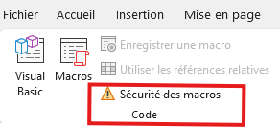
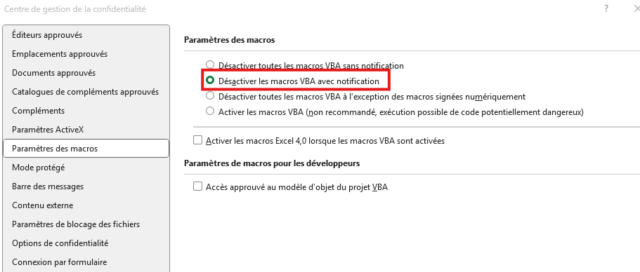
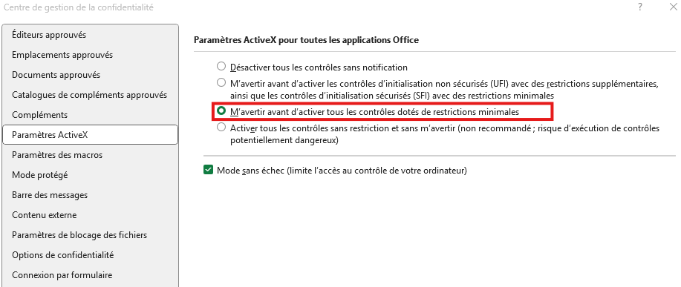
Génération de l'inventaire avec scan de codes barres à la douchette :
juillet 2023- GG

Ce fichier fonctionne avec des macros :
 | il faut les activer en cliquant sur "activer le contenu" dans la bandeau d'avertissement de sécurité qui s'affiche à l'ouverture du fichier
 |  | Voir "Note concernant les macros" si une macro cesse subitement de fonctionner ou si un bouton n'est plus cliquable

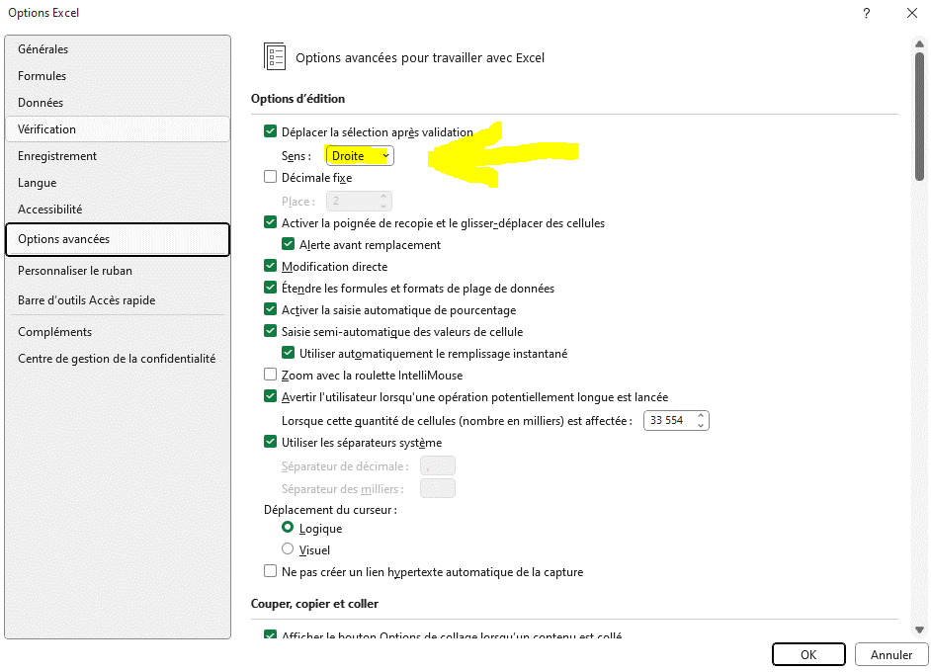
Le scan doit remplir les cellules ligne par ligne, et non en colonne comme habituellement :
Voici les étapes pour activer l'option "Déplacer la sélection après validation à droite" dans Excel :
1. Cliquez sur l'onglet "Fichier" dans le ruban Excel.
2. Sélectionnez "Options" dans le menu latéral.
3. Dans la fenêtre des options, cliquez sur l'onglet "Options avancées".
4. Faites défiler la liste jusqu'à la section "Édition".
5. Cochez la case "Déplacer la sélection après validation à droite".
 | sélectionner "Droite" dans le menu déroulant de sens
6. Cliquez sur "OK" pour enregistrer les modifications.

Pour revenir au fonctionnement normal après scan :
 | répéter la procédure en sélectionnant "bas" dans le menu déroulant de sens

Quand un code-barre ne peut pas être scanné ou qu'il contient des données non présentes dans les onglets Souches et/ou Varietes, les données doivent être saisies à la main
Dans ce cas, j'ai ajouté une macro de formatage qui permet de discriminer ce qui a été saisi manuellement ou généré via une formule
Uiliser le bouton "griser saisies manuelles" ou Alt + F8 et éxécuter la macro "MettreEnCouleurTexteSaisi" (module 3)
Le texte seul apparait en gris

Pour assurer un bon fonctionnement, les onglets suivants doivent être mis à jour régulièrement :
 | ListeSeries | reprend les données des feuilles de suivi des séries
 | Souches | extraction de la base de données du logiciel
 | Varietes | extraction de la base de données du logiciel
NB : onglets masqués et vérouillés par précaution

Autres macros :

"ModifierLargeurColonnes" |  |  | exécution manuelle (Alt+F8) | pour redimentionner rapidement les largeurs de colonne d'une plage de cellule, après la mise à jour des TCD

ExtraireLignes6CaracteresColonneD() |  |  | exécution manuelle (Alt+F8) | Onglet ListeSeries : pour extraction des séries dont le numéro de série comporte 6 caratères, ie séries de chambre 1 pas encore entrées dans le logiciel/sans code-barre
 |  |  |  |  | >> pour génération/ actualisation d'un tableau d'inventaire des bocaux sans code-barre chambre 1

Note concernant les macros :

Les macros sont visiblement sensibles aux paramètres de sécurité du pc sur lequel le fichier a été ouvert, qui n'affiche pas forcément d'avertissementt quand les macro ou l'active X est bloqué
Quand une macro cesse subitement de fonctionner ou que son bouton de contrôle n'est plus cliquable, aller vérifier les paramètres suivants de l'onglet Développeur :

